상품제안서
라온 OTG USB 메모리 | 상품코드: F15566

 |  |  | 02-412-0044 | www.easy1.co.kr
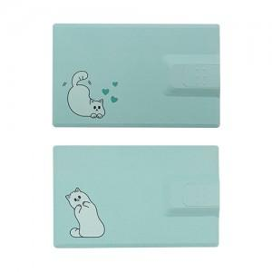 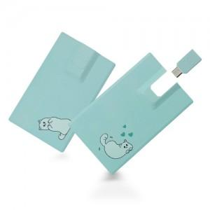

【상세/제작정보】 | http://www.raoni.kr/ https://www.raon-store.com/

【인쇄/포장옵션】 | / 포장불가능

【공급단가】 | 수량 | 1~
*VAT별도 | 16G | 9,100원
 | 32G | 9,500원
 | 64G | 13,800원

【상품 URL】 | https://dev.easy1.co.kr:443/src/goods_detail.php?gdno=15566

